Binarios
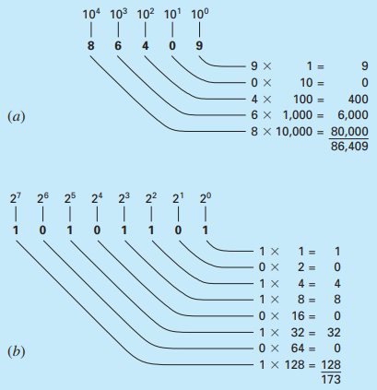

Exercise:
Determine the range of integers in base-10 that can be represented on a 16-bit computer

 |  |  |  | 15 | 14 | 13 | 12 | 11 | 10 | 9 | 8 | 7 | 6 | 5 | 4 | 3 | 2 | 1 | 0
 |  |  | Máximo | 0 | 1 | 1 | 1 | 1 | 1 | 1 | 1 | 1 | 1 | 1 | 1 | 1 | 1 | 1 | 1
 |  |  |  |  | 16384 | 8192 | 4096 | 2048 | 1024 | 512 | 256 | 128 | 64 | 32 | 16 | 8 | 4 | 2 | 1
 |  |  | Decimal: |  | 32767 |  | = 2^15-1 |  | 32767
 |  | Y desde -32767, no obstante como se tiene el Cero como 0000…0, no tiene sentido colocar el negativo 100000…0 y más bien se aumenta un negativo:
 |  | Luego el rango se encuentra entre [-32768, 32767]

Bin | Bin | Fracc
0.1 | 1x2^-1 | 0.5
0.01 | 1*2^-2 | 0.25
0.001 | 1*2^-3 | 0.125
0.0001 | 1*2^-3 | 0.0625
0.11 | 0.75 | 0.75 | 0.75

Precision
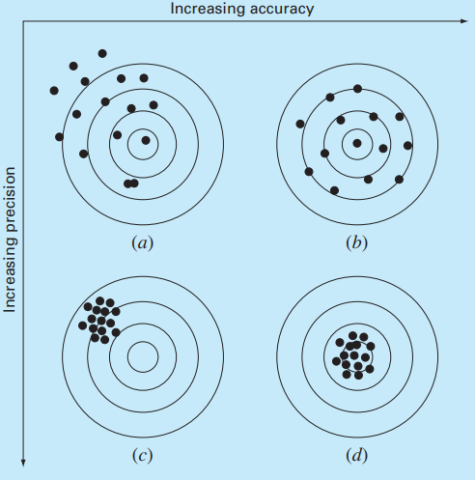

 | Accuracy refers to how closely a computed or measured value agrees with the true value.
 | Precision refers to how closely individual computed or measured values agree with each other.

(a) Inaccurate and imprecise; (b) accurate and imprecise; (c) inaccurate and precise; (d) accurate and precise.

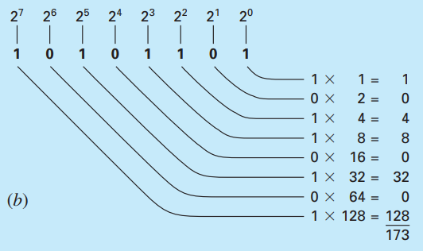
Binarios
 |  | The representation of the decimal integer 2173 on a 16-bit computer using the signed magnitude method.
 |  | Signo: | 1 si es negativo,
 |  |  | 0 si es positivo

 |  | Determine the range of integers in base-10 that can be represented on a 16-bit computer.

AlgoritmoBiseccion
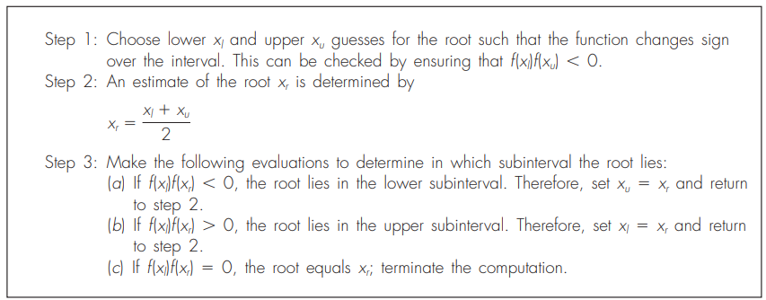
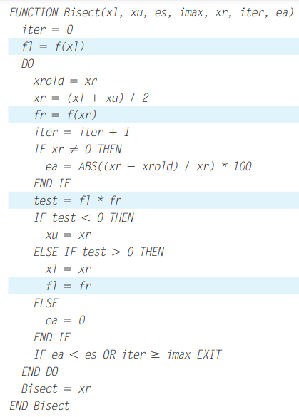
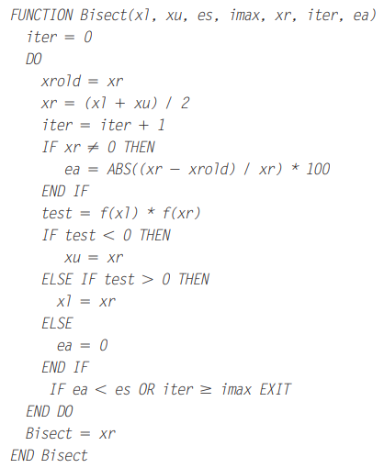
ALGORITMO DE LA BISECCIÓN

EjBiseccion
 | PRUEBA ESCRITORIO BISECCION
f(x)=x^2-9
Iteración | Xl | Xu | Xm | Ea | f(Xl) | f(Xu) | f(Xm) | PRUEBA SGNOS
0 | -5 | 0 | -2.5 | - | 16 | -9 | -2.75 | -144
1 | -5 | -2.5 | -3.75 | 33.33% | 16 | -2.75 | 5.0625 | -44
2 | -3.75 | -2.5 | -3.125 | 20.00% | 5.0625 | -2.75 | 0.765625 | -13.921875
3 | -3.125 | -2.5 | -2.8125 | 11.11% | 0.765625 | -2.75 | -1.08984375 | -2.10546875
4 | -3.125 | -2.8125 | -2.96875 | 5.26% | 0.765625 | -1.08984375 | -0.1865234375 | -0.83441162109
5 | -3.125 | -2.96875 | -3.046875 | 2.56% | 0.765625 | -0.1865234375 | 0.28344726562 | -0.14280700684
6 | -3.046875 | -2.96875 | -3.0078125 | 1.30% | 0.28344726562 | -0.1865234375 | 0.046936035156 | -0.052869558334
7 | -3.0078125 | -2.96875 | -2.98828125 | 0.65% | 0.046936035156 | -0.1865234375 | -0.070175170898 | -0.00875467062

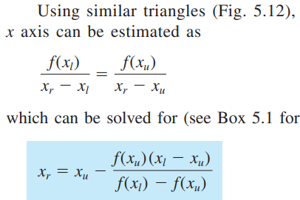
 | PRUEBA ESCRITORIO FALSA POSICION
f(x)=x^2-9
Iteración | Xl | Xu | Xr | Error | f(Xl) | f(Xu) | f(xr)
0 | -5 | 0 | -1.8 |  | 16 | -9 | -5.76
1 | -5 | -1.8 | -2.6470588235 | 32.00% | 16 | -5.76 | -1.9930795848
2 | -5 | -2.6470588235 | -2.9076923077 | 8.96% | 16 | -1.9930795848 | -0.54532544379
3 | -5 | -2.9076923077 | -2.9766536965 | 2.32% | 16 | -0.54532544379 | -0.13953277112
4 | -5 | -2.9766536965 | -2.9941463415 | 0.58% | 16 | -0.13953277112 | -0.035087685901
5 | -5 | -2.9941463415 | -2.9985355138 | 0.15% | 16 | -0.035087685901 | -0.0087847725367

 | Inicie con 0 - 1,3
BISECCIÓN
Iteración | Xl | Xu | Xm | Ea | f(Xl) | f(Xu) | f(Xm) | PRUEBA SGNOS
0 | 0 | 1.3 | 0.65 | - | -1 | 12.785849185 | -0.98653725666 | -12.785849185
1 | 0.65 | 1.3 | 0.975 | 33.33% | -0.98653725666 | 12.785849185 | -0.22367037914 | -12.613716579
2 | 0.975 | 1.3 | 1.1375 | 14.29% | -0.22367037914 | 12.785849185 | 2.6267202172 | -2.8598157349
3 | 0.975 | 1.1375 | 1.05625 | 7.69% | -0.22367037914 | 2.6267202172 | 0.72849138606 | -0.58751950689
4 | 0.975 | 1.05625 | 1.015625 | 4.00% | -0.22367037914 | 0.72849138606 | 0.16770684655 | -0.16294194452
5 | 0.975 | 1.015625 | 0.9953125 | 2.04% | -0.22367037914 | 0.16770684655 | -0.045898489268 | -0.037511053953
6 | 0.9953125 | 1.015625 | 1.00546875 | 1.01% | -0.045898489268 | 0.16770684655 | 0.056053140884 | -0.0076974908966
7 | 0.9953125 | 1.00546875 | 1.000390625 | 0.51% | -0.045898489268 | 0.056053140884 | 0.0039131236125 | -0.0025727544853

FALSA POSICIÓN
Iteración | Xl | Xu | Xr | Error | f(Xl) | f(Xu) | f(xr)
0 | 0 | 1.3 | 0.094299595372 |  | -1.000000000 | 12.785849185 | -1.000000000
1 | 0.094299595372 | 1.3 | 0.18175887252 | 48.12% | -1.000000000 | 12.785849185 | -0.999999961
2 | 0.18175887252 | 1.3 | 0.26287401252 | 30.86% | -0.999999961 | 12.785849185 | -0.999998424
3 | 0.26287401252 | 1.3 | 0.33810510332 | 22.25% | -0.999998424 | 12.785849185 | -0.999980478
4 | 0.33810510332 | 1.3 | 0.40787791659 | 17.11% | -0.999980478 | 12.785849185 | -0.999872561
5 | 0.40787791659 | 1.3 | 0.47258315356 | 13.69% | -0.999872561 | 12.785849185 | -0.999444374
6 | 0.47258315356 | 1.3 | 0.53257151063 | 11.26% | -0.999444374 | 12.785849185 | -0.998164395
7 | 0.53257151063 | 1.3 | 0.58814456917 | 9.45% | -0.998164395 | 12.785849185 | -0.995047313

M_FalsaPosicion
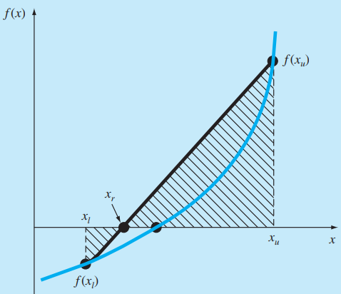
METODO DE LA FALSA POSICIÓN / MÉTODO DE INTERPOLACION LINEAL

PuntoFijo
 | EJERCICIOS PUNTO FIJO |  | Dada f(x) =0 , es decir, que se busca que sea cero, reeescriba en la forma g(x) = x
f(X) =exp(-x) - x =0
x= | exp(-x)
Iteracion | xi | exp(-x) | Error
0 | 0 | 1 | -
1 | 1 | 0.36787944117 | 100
2 | 0.36787944117 | 0.69220062756 | 171.82818285
3 | 0.69220062756 | 0.50047350056 | 46.853639461
4 | 0.50047350056 | 0.60624353509 | 38.309146593
5 | 0.60624353509 | 0.54539578598 | 17.446789681
6 | 0.54539578598 | 0.5796123355 | 11.156622525
7 | 0.5796123355 | 0.56011546136 | 5.9033508144
 | EJERCICIO 2
 | EN EL LADO IZQUIERDO, UNA SOLUCION QUE CONVERGE MÁS RÁPIDO QUE EN EL DE LA DERECHA
f(x)=cos(x)-x |  |  |  | f(x)=cos(x)-x
x=(x+cos(x))/2 |  | g(x) |  | x=cos(x) |  | g(x)
Iteracion | xi | (x+cos(x))/2 | Error (%) | Iteracion | xi | cos(x) | Error
0 | 1 | 0.77015115293 | - | 0 | 1 | 0.54030230587 | -
1 | 0.77015115293 | 0.74397829573 | 29.845 | 1 | 0.54030230587 | 0.85755321585 | 85.081571768
2 | 0.74397829573 | 0.73987925051 | 3.518 | 2 | 0.85755321585 | 0.6542897905 | 36.994894791
3 | 0.73987925051 | 0.73921461189 | 0.554 | 3 | 0.6542897905 | 0.79348035874 | 31.066268846
4 | 0.73921461189 | 0.73910626026 | 0.090 | 4 | 0.79348035874 | 0.70136877362 | 17.54177866
5 | 0.73910626026 | 0.73908858094 | 0.015 | 5 | 0.70136877362 | 0.7639596829 | 13.133117496
6 | 0.73908858094 | 0.73908569586 | 0.002 | 6 | 0.7639596829 | 0.72210242503 | 8.1929597437
7 | 0.73908569586 | 0.73908522504 | 0.000 | 7 | 0.72210242503 | 0.75041776176 | 5.7965818177

Pseudocodigo:
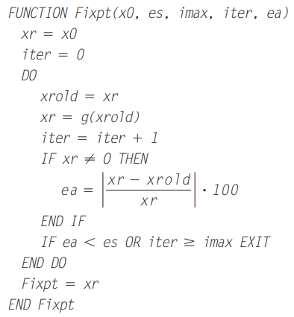

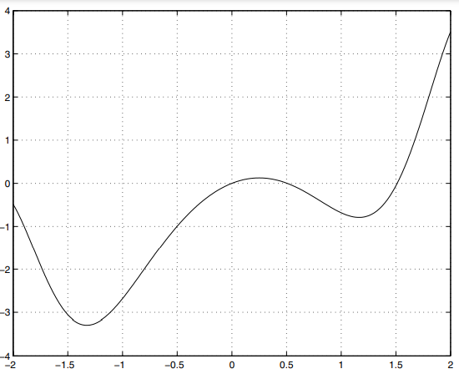
Ejercicio: Hallar las raíces de f(x) = x - 2sinx^2 |  |  |  |  | Hallar las raíces entre 0 y 10 de f(x)=
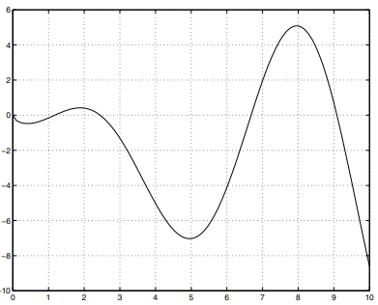

 |  |  |  |  | there are zeros at 0 and near 1.2, 2.5, 6.7 and 9.3

Taylor
SERIE DE TAYLOR. Permite aproximar cualquier función en un punto a través de la misma función y sus derivadas en otro punto.


A menudo es conveniente simplificar la serie de Taylor definiendo un tamaño de paso:
y expresando Eq. (4.5) como

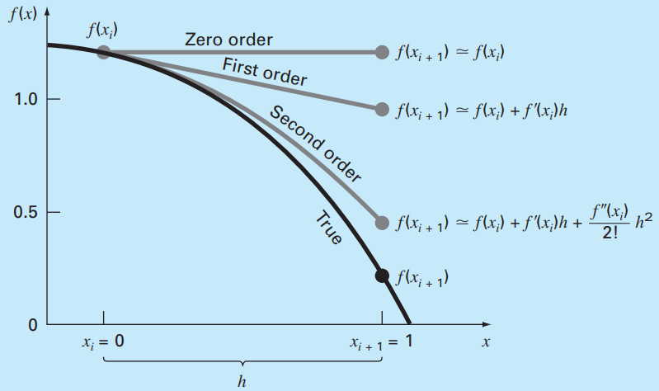
Con el término Residual definido como:

Ejemplo: Use una expansión de serie de Taylor para aproximar la función: |  |  |  | Ejercicio 1:

1
desde |  | con h=1. Esto es, predecir el valor de la función en
xi | 1 | h= | #NAME?
xi+1 | 1 |  | 2
x | 1
Orden
0 | 1.2 | #NAME? | -4.1
1 | -0.25 | #NAME?
2 | -0.5 | #NAME?
3 | -0.15 | #NAME?
4 | -0.1 | #NAME?
SUMA: | 0.2 | #NAME?

f'(x)= | -0,4*x^3-0,45*x^2-1*x-0,25
f''(x)= | -1,2*x^2-0,9*x-1
f'''(x)= | -2,4*x-0,9
fiv(x)= | -2,4

